表紙
第5回 塩田杯 会津親善ドッジボール大会

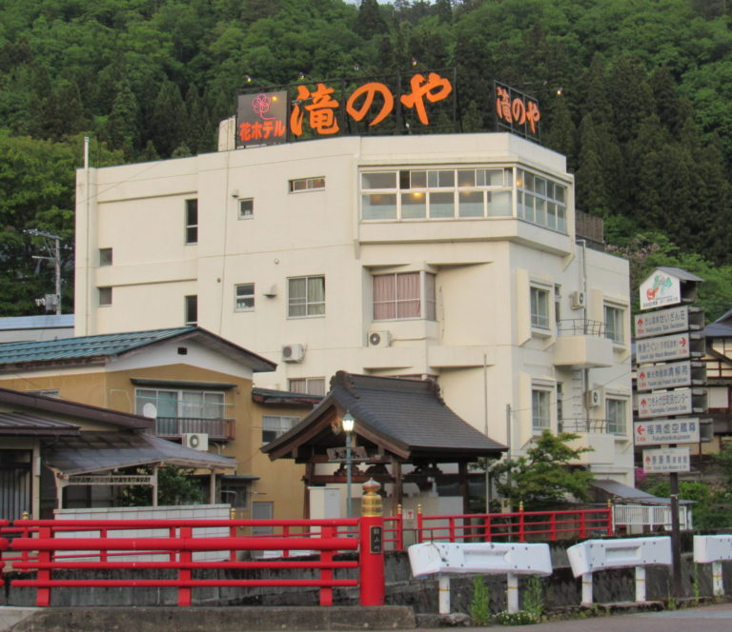

 | 日 時： | 令和4年7月2日（土）
 | 会 場： | 河東総合体育館
 | 主 催： | 会津ドッジボール協会
 | 主 管： | 会津若松市ドッジボール協会
 |  | 会津美里町ドッジボール協会
 | 後 援： | 福島県ドッジボール協会
 |  | 福島民報社（予定）
 |  | 福島民友新聞社（予定）
 | 特別協賛： | 会津柳津温泉 花ホテル 滝のや
 |  | ホームページ https://hanahotel.jp/wp/

